Sheet1
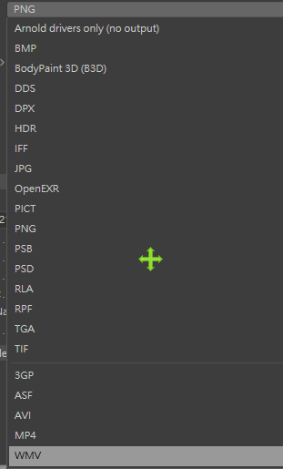
格式 | 色深 | alpha | transparency | 壓縮 | 圖層 | Multi-Channel | 動畫 | Z Depth | Deep
JPG | 8 | NO | NO | 破壞性 | NO | NO
PNG | 8, 16 | NO | Yes | 非破壞性 | NO | NO
GIF | 256 colors | NO | Yes |  | NO | NO | YES
TIFF | 8, 16, 32 | YES | YES | 非破壞性 | YES | NO
TGA | 8 | YES | NO | 非破壞性 | NO | NO
HDR | 16, 32 | NO | NO | 非破壞性 | NO | NO
EXR | 16, 32 | YES | NO | 非破壞性 | NO | YES |  | Yes | Yes

